Giao diện
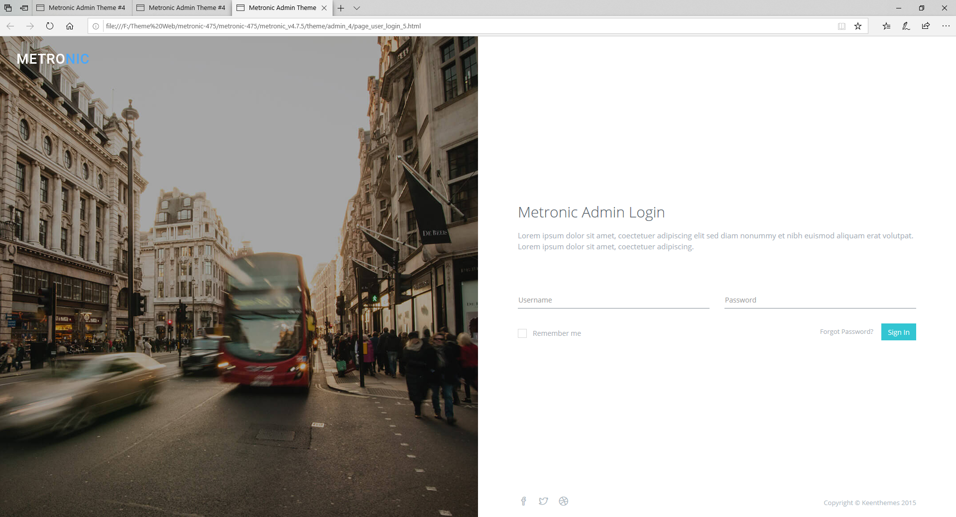

thay bằng một cái hình nhận dạng khuon mặt gì gì đó Tạm thời là hình sau thay bằng hình gif hoặc video sau

1: ảnh được quản lý động bằng cách lấy link được get từ database hoặc từ file property

Sơ đồ di chuyển màn hình
UserName
Password
màn hình đăng nhập:
màn hình chính

Event
Nội dung được xử lý

1. Tham số input và giá trị outPut
 | * Tham số Input: |  | Không có

 | * Tham số Output:
STT | Tên tham số | Giá trị | Kiểu dữ liệu | Bắt buộc | Giải thích
1 | UserName |  | string | 1 | UserName
2 | Password |  | string | 1 | Password

- Khởi tạo màn hình đăng nhập - Lấy ra thôgn tin hình ảnh fill vào Khu vực 1 : tham chiếu sheet giao diện
 | 2. Event hiển thị
 | PF1

 | 3. Event xử lý
 | event xử lý nút đăng nhập:
 |  | PB1 : Kiểm tra Username và Password trùng với tài khản có trong csdl
 |  | Nếu PB1 == true thì đi tới nàm hình chính của web
 |  | Nếu PB1== false thì quay lại event PF1 và hiển thị lỗi

